上电第一组
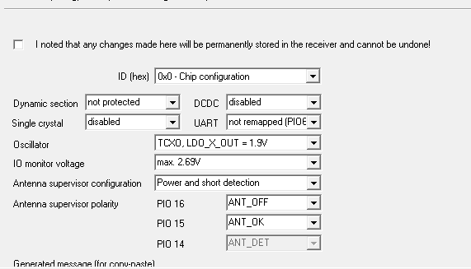

0000 B5 62 06 41 0C 00 00 00 03 1F 78 B7 58 B7 FF 76 CF FF F6 6B

GPS
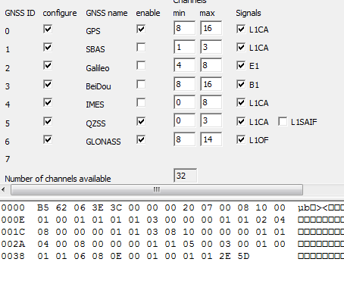

0xB5,0x62,0x06,0x3E,0x3C,0x00,0x00,0x00,0x20,0x07,0x00,0x08,0x10,0x00 0x01,0x00,0x01,0x01,0x01,0x01,0x03,0x00,0x00,0x00,0x01,0x01,0x02,0x04 0x08,0x00,0x00,0x00,0x01,0x01,0x03,0x08,0x10,0x00,0x00,0x00,0x01,0x01 0x04,0x00,0x08,0x00,0x00,0x00,0x01,0x01,0x05,0x00,0x03,0x00,0x01,0x00 0x01,0x01,0x06,0x08,0x0E,0x00,0x01,0x00,0x01,0x01,0x2E,0x5D,

AOP
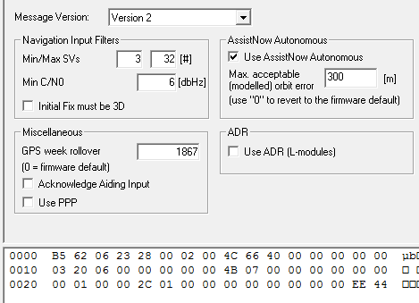

0000 B5 62 06 23 28 00 02 00 4C 66 40 00 00 00 00 00 0010 03 20 06 00 00 00 00 00 4B 07 00 00 00 00 00 00 0020 00 01 00 00 2C 01 00 00 00 00 00 00 00 00 EE 44

NAV5
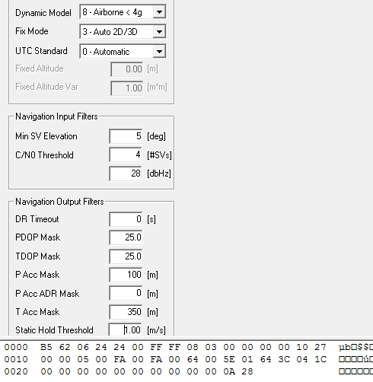

0xB5，0x62，0x06，0x24，0x24，0x00，0xFF，0xFF，0x08，0x03，0x00，0x00，0x00，0x00，0x10，0x27 0x00，0x00，0x05，0x00，0xFA，0x00，0xFA，0x00，0x64，0x00，0x5E，0x01，0x64，0x3C，0x04，0x1C 0x00，0x00，0x00，0x00，0x00，0x00，0x00，0x00，0x00，0x00，0x0A，0x28

波特率
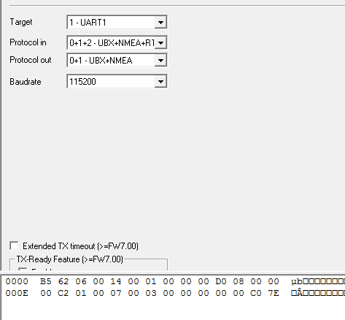

0xB5，0x62，0x06，0x00，0x14，0x00，0x01，0x00，0x00，0x00，0xD0，0x08，0x00，0x00 0x00，0xC2，0x01，0x00，0x07，0x00，0x03，0x00，0x00，0x00，0x00，0x00，0xC0，0x7E

刷新率
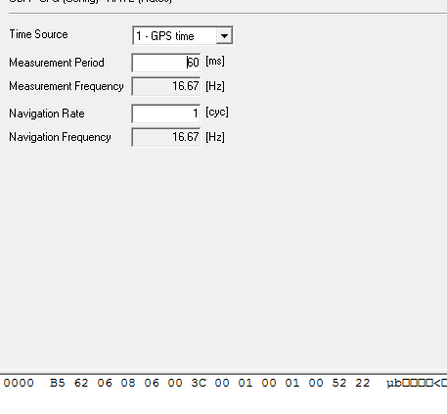

0xB5，0x62，0x06，0x08，0x06，0x00，0x3C，0x00，0x01，0x00，0x01，0x00，0x52，0x22

打开UPD
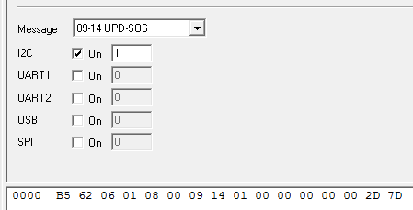

0xB5，0x62，0x06，0x01，0x08，0x00，0x09，0x14，0x01，0x00，0x00，0x00，0x00，0x00，0x2D，0x7D

备份AOP
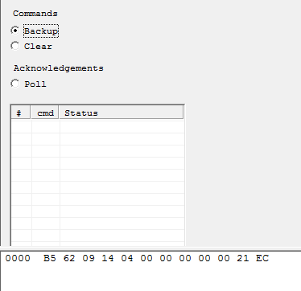

B5 62 09 14 04 00 00 00 00 00 21 EC
上电后50S后开始发第一次，每30S发一次，发10次，10次后每5分钟发一次

